1基本信息表
表一
2024 年镇江市市属公立医院基本信息及工作量表

单位代码： | 400014 |  | 法定代表人： | 顾红政
单位名称： | 镇江市口腔医院 |  | 财务负责人： | 徐志扬
统一社会信用代码： | 12321100468658342D |  | 单位性质： | 公立医院
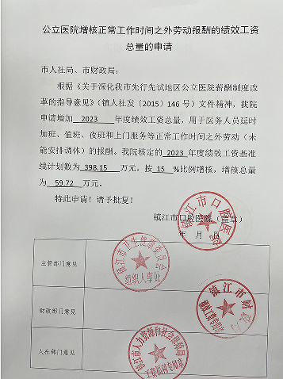
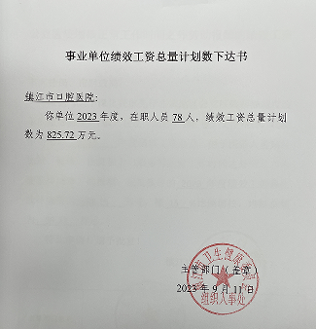
联系电话： | 51185581398 |  | 绩效工资总量核定系数： | 2 | 提供附件
单位地址： | 镇江市运河路81号 |  | 公务用车数量： | 0
项目/数据 |  | 上年数 | 预算数 | 增减
一、人 员 |  | 254 | 265 | 11
1、平均在职人数合计 |  | 197 | 208 | 11
（1）编内人员 | 小计 | 77 | 83 | 6
 | 医务医技人员数 | 62 | 68 | 6
 | 其中： 医生人员数 | 58 | 64 | 6
 | 护理人员数 | 4 | 4 | 0
 | 医技人员数 | 0 | 0 | 0
 | 药剂人员数 | 0 | 0 | 0
 | 管理人员数 | 10 | 10 | 0
 | 后勤人员数 | 5 | 5 | 0
（2）编外人员 | 小计 | 120 | 125 | 5
 | 医务医技人员数 | 110 | 115 | 5
 | 其中： 医生人员数 | 27 | 28 | 1
 | 护理人员数 | 72 | 76 | 4
 | 医技人员数 | 10 | 10 | 0
 | 药剂人员数 | 1 | 1 | 0
 | 管理人员数 | 0 | 0 | 0
 | 后勤人员数 | 10 | 10 | 0
2、离休人数 |  | 0 | 0 | 0
3、退休人数 |  | 57 | 57 | 0
二、床位 | 编制床位 | 15 | 15 | 0
 | 实际平均开放床位 | 15 | 15 | 0
三、医疗服务工作量 |  |  |  | 0
（一）门急诊人次 |  | 170000 | 175000 | 5000
其中：急诊人次 |  | 0 | 0 | 0
（二）住院工作量 |  | 0 | 10 | 10
其中：出院人次 |  | 0 | 10 | 10
实际开放总床日 |  | 0 | 40 | 40
实际占用总床日 |  | 0 | 40 | 40
出院者平均住院天数 |  | 0 | 4 | 4
住院病人手术例数 |  | 0 | 10 | 10
其中：四级手术例数 |  | 0 | 3 | 3
注：编内，编外各类人员数按人员实际所在岗位进行统计，例如护理部非护理人员归入“管理”人员

